Configurateur CleanFloor30
CONFIGURATEUR CLEANFLOOR30 |  |  |  |  |  | 2026-01-29

 | Modifiable
 | Fixe

Receveur de douche |  | Dimensions en cm |  |  | Siphon
Marque |  | Longueur | Largeur | Couleur | Hauteur | Hauteur des pieds
Geberit CleanFloor30 |  | 100 | 80 | graphite | 50 | Standard

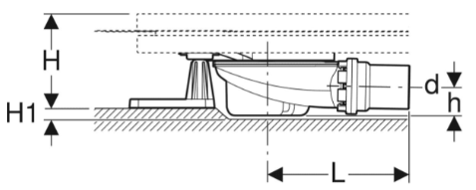
Saignée min. de 2cm"
 | Signification siphon encastré:
 | En règle générale, la longueur du pied correspond à la hauteur
 | du siphon du receveur de douche.
 | En insérant le siphon (saignée dans le fond),
 | des pieds plus courts peuvent être utilisés, ce qui permet de
 | réduire la hauteur totale de la construction.
 | Important: uniquement avec une hauteur de siphon de 50 mm

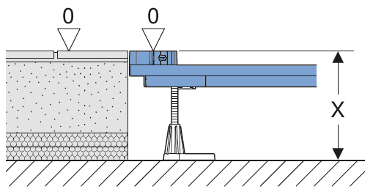
Receveur
No d'art. | Désignation | Hauteur x
551.004.DM.1 | Receveur de douche Geberit CleanFloor30 intégré, avec feuille d’étanchéité, graphite: L=100cm, B=80cm | 11.5-18cm

Cadre d'installation Duofix
No d'art. | Désignation
551.504.00.1 | Geberit Duofix Cadre d'installation 100x80 5 pieds
 |  |  | X = Hauteur entre le bord supérieur du béton et le bord supérieur du sol fini
Set d'accessoires
No d'art. | Désignation
551.551.00.1 | Écoulement pour receveur de douche Geberit Duofix avec cinq pieds, pour receveur de douche CleanFloor30 intégré, garde d’eau 50 mm

Sortie de matériel
No d'art. | Désignation
551.004.DM.1 | Receveur de douche Geberit CleanFloor30 intégré, avec feuille d’étanchéité, graphite: L=100cm, B=80cm
551.504.00.1 | Geberit Duofix Cadre d'installation 100x80 5 pieds
551.551.00.1 | Écoulement pour receveur de douche Geberit Duofix avec cinq pieds, pour receveur de douche CleanFloor30 intégré, garde d’eau 50 mm

Config. DF receveurs acier
CONFIGURATEUR RECEVEUR DE DOUCHE EN ACIER |  |  |  |  |  | 2026-01-29

Condition préalable : |  |  | Exemple:
Pour l'installation de receveurs de douche en acier émaillé
Jusqu'à une hauteur intérieure de 3,5 cm et une hauteur de rebord de 4,5 cm
hauteur du rebord = 30 mm
hauteur intérieure = 25 mm
 | Modifiable
 | Fixe

Receveur de douche |  | Dimensions en cm |  |  | Siphon
Marque |  | Longueur | Largeur | Couleur | Hauteur | Hauteur des pieds
Receveur en acier ( hauteur du rebord max. 45mm ) |  | 120 | 80 | neutre | 50 | standard
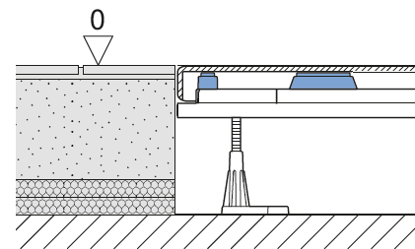
Receveur
No d'art. | Désignation | Hauteur de pose x
120 80 | Receveur en acier 120x80 | 12-18.5cm

Cadre d'installation Duofix
No d'art. | Désignation
551.506.00.1 | Geberit Duofix Cadre d'installation 120x80 7 pieds

Set d'accessoires (sans siphon, uniquement support de siphon) |  |  | X = Hauteur entre le bord supérieur du béton et le bord supérieur du sol fini
No d'art. | Désignation
551.571.00.1 | Set de montage brut Geberit Duofix pour receveurs de douche en acier émaillé, avec sept pieds, pour garde d’eau 50 mm

Siphon de douche
No d'art. | Désignation
150.556.00.1 | Ecoulement pour receveur de douche Geberit d90, garde d'eau 50 mm: d56mm PE-HD

Couvercle prémonté pour siphon de receveur de douche
split - blanc / mat, chromé mat

No d'art. | Désignation
150.266.KJ.1 | Recouvrement d90 pour écoulement de douche, mat, chromé brillant

Sortie matériel
No d'art. | Désignation
120 80 | Receveur en acier 120x80
551.506.00.1 | Geberit Duofix Cadre d'installation 120x80 7 pieds
551.571.00.1 | Set de montage brut Geberit Duofix pour receveurs de douche en acier émaillé, avec sept pieds, pour garde d’eau 50 mm
150.556.00.1 | Ecoulement pour receveur de douche Geberit d90, garde d'eau 50 mm: d56mm PE-HD
150.266.KJ.1 | Recouvrement d90 pour écoulement de douche, mat, chromé brillant
xxxx | Bande d'étanchéité

Important: la bande d'étanchéité doit être commandée séparément.

